ех01
Exercise 01 — Экранные формы классификаторов и справочников

1. Список классификаторов и справочников системы
Наименование классификатора/ справочника | Тип | Описание | Связанные справочники и классификаторы
Сотрудники | Справочник | Список всех сотрудников барбершопа (менеджеры, мастера, администраторы) | Роль сотрудника
Роли сотрудников | Классификатор | Роли: «Мастер», «Менеджер», «Администратор», «Бухгалтер» | Сотрудники
Услуги | Справочник | Перечень оказываемых услуг (например, «Стрижка мужская», «Борода», «Окрашивание») | Клиенты, Сотрудники
Слоты расписания | Справочник | Временные интервалы (1 час), закреплённые за мастером и датой | Сотрудники, Услуги, Бронирования
Бронирования | Справочник | Записи клиентов на конкретный слот с указанной услугой и мастером | Клиенты, Слоты расписания, Услуги, Сотрудники (мастер)
Клиенты | Справочник | Зарегистрированные пользователи системы | Бронирования, Отзывы, Оплаты
Уведомления | Классификатор | Способы отправки: SMS, Telegram, WhatsApp, VK, текстовые шаблоны | Клиенты
Отзывы | Справочник | Оценки и комментарии клиентов после услуги | Клиенты, Сотрудники (мастер, менеджер)
Оплаты | Справочник | Записи об оплате услуг (наличные, карта, онлайн) | Клиенты, Бронирования, Сотрудники (менеджер)

2. Макеты экранных форм классификаторов/справочников:
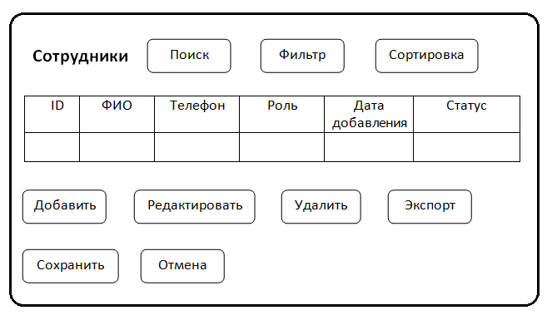
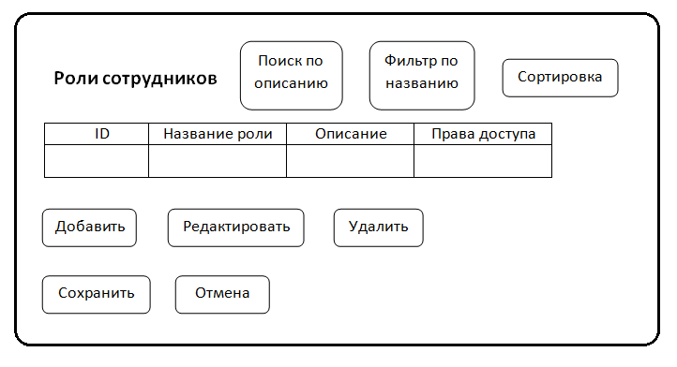

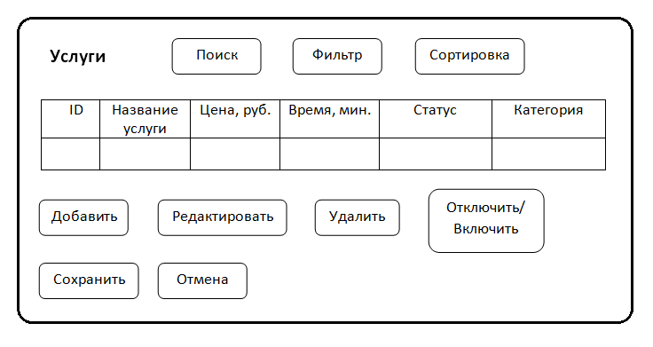
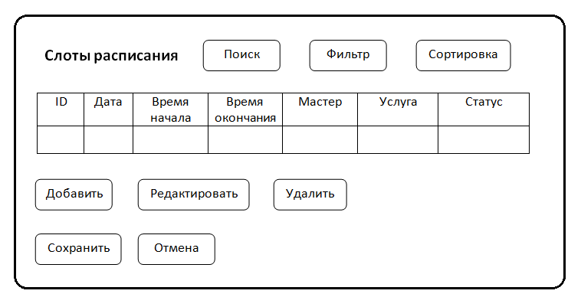

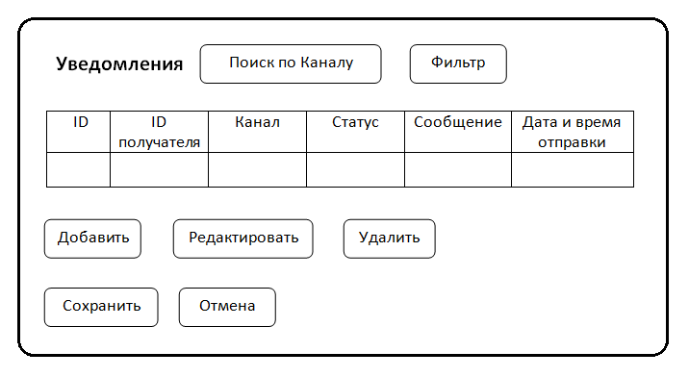
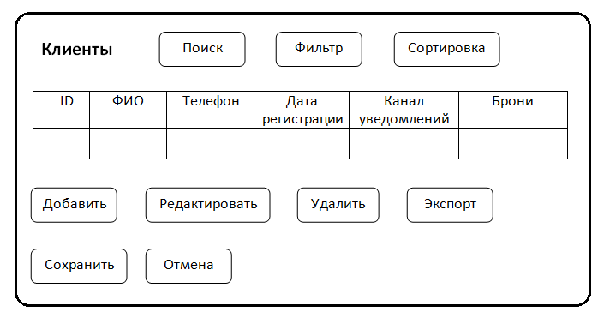

3. Основные операции для классификаторов и справочников
Операция | Роли, имеющие доступ | Условия выполнения | Результат в классификаторе/ справочнике | Результат в других частях системы
Добавить Сотрудника | Администратор, Менеджер | Пользователь не существует в системе | Создаётся запись с ролью "Мастер" или "Менеджер" | Возможность назначить слоты, видеть расписание
Удалить Сотрудника | Администратор | Нет активных бронирований, связанных с этим сотрудником | Запись помечается как "Удалён" | Все его слоты становятся "Свободны", клиенты получают уведомление
Добавить Услугу | Администратор, Менеджер | Название уникально | Создаётся запись с ценой и временем | Появляется в списке выбора при бронировании
Отключить Услугу | Администратор, Менеджер | Нет активных бронирований | Меняется статус на "Неактивно" | Услуга скрывается из выбора клиентов, но сохраняется в истории
Добавить Слот | Менеджер | Слот не пересекается с уже забронированным, мастер активен | Создаётся запись в Слотах расписания | Слот становится доступен для бронирования
Удалить Слот | Менеджер | Слот не забронирован | Удаление записи | Клиенты, бронировавшие этот слот, получают уведомление о переносе
Добавить Клиента (менеджером) | Менеджер | Телефон не зарегистрирован | Создаётся запись с паролем | Клиент получает СМС с данными для входа
Редактировать Клиента | Менеджер | Только ФИО и канал уведомлений | Изменяются указанные поля | Уведомления будут отправляться на новый канал
Добавить Бронирование | Клиент, Менеджер | Слот свободен, клиент зарегистрирован, услуга доступна для мастера | Создаётся запись в Бронирования | Клиенту отправляется СМС, слот становится "Забронирован"
Добавить Отзыв | Клиент | Услуга уже выполнена (статус "Выполнено" в бронировании) | Создаётся запись с оценкой и комментарием | Появляется в профиле мастера, в отчётах

4. Обеспечивающие операции
Операция | Поля | Состояние по умолчанию | Сохранение фильтров | Сообщение при отсутствии результата
Сортировка | Сотрудники: ФИО, Дата добавления Услуги: Цена, Время Слоты: Дата, Время | По алфавиту (ФИО), по возрастанию (цена) | Да (сохраняется в сессии пользователя) | «Нет данных, соответствующих критериям сортировки»
Фильтрация | Сотрудники: Роль, Статус Услуги: Статус, Категория Слоты: Мастер, Дата, Статус | Все включены, текущая дата | Да (сохраняется в профиле пользователя) | «Нет доступных слотов/услуг/сотрудников по выбранным параметрам»
Поиск | По ФИО, Телефону, Названию услуги, Названию роли | Точный поиск (начинается с введённого) | Да | «Запись не найдена. Проверьте правописание или расширьте запрос»
Дублирование | При добавлении услуги — кнопка «Создать аналог» | Копируются: название, цена, время, категория | — | —
Расчет итогов | В форме «Отчеты»: общее количество бронирований, выручка, средняя оценка | — | — | —

5. Логирование операций
Операция | Требует логирования? | Атрибуты, сохраняемые при логировании | Служебные поля
Добавление/ Редактирование/ Удаление Сотрудника | Да | ФИО, Роль, Действие (create/update/delete), Старые/новые значения | Дата, Время, Пользователь (ID), IP-адрес
Добавление/ Отключение Услуги | Да | Название, Цена, Время, Статус | Дата, Время, Пользователь, IP
Добавление/ Удаление Слота | Да | Дата, Время, Мастер, Услуга, Статус | Дата, Время, Пользователь, IP, Статус до/после
Добавление Клиента (через менеджера) | Да | Телефон, ФИО, Канал, Источник (менеджер) | Дата, Время, Пользователь (менеджер), IP
Создание Бронирования | Да | Клиент, Мастер, Услуга, Дата, Время, Статус | Дата, Время, Пользователь (клиент/менеджер), IP
Отправка уведомления (SMS/Telegram и т.д.) | Да | Тип события, Клиент, Канал, Текст, Статус отправки (успешно/ошибка) | Дата, Время, Система (ID сервера), Код ошибки (если есть)
Добавление Отзыва | Да | Оценка, Комментарий, Клиент, Услуга, Мастер | Дата, Время, Пользователь, IP
Изменение пароля клиента | Да | Старый/новый хеш (без раскрытия), Способ (самостоятельно/менеджером) | Дата, Время, Пользователь, IP

